01.メイン画面
1. SC1.0 「メイン」画面
 | Nếu là khởi động lần đầu, thì hệ thống yêu cầu người dùng nhập thông tin Account Info
 | Sau khi nhập xong thì sẽ vào thằng màn hình main này.
 | Đối với trường hợp Account Info đã được Added rồi thì sẽ hiển thị màn hình main này luôn

 | Đây là màn hình chính thao tác với App, từ màn hình này ta có thể vào

2

1
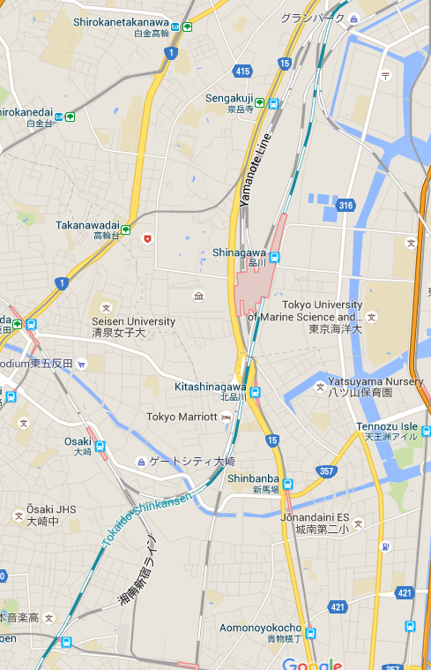
3

7

4
8

5

6

 | No | コンポーネント名 |  |  | テキスト |  | フォーマット | 備号
 |  |  |  |  | 日本語 | 英語
 | 1 | メニューボタン |  |  | 《無し》 | 《Empty》 | イメージボタン
 | 2 | アドレーステキスト |  |  | 《無し》 | 《Empty》 | テキストボックス
 | 3 | 探すボタン |  |  | 《無し》 | 《Empty》 | イメージボタン
 | 4 | 現在位置 |  |  | 《無し》 | 《Empty》 | イメージ
 | 5 | 登録した動画 |  |  | 《無し》 | 《Empty》 | イメージ（GIM位置）
 | 6 | 登録した写真 |  |  | 《無し》 | 《Empty》 | ビデオ
 | 7 | 現在位置に移動するボタン |  |  | 《無し》 | 《Empty》 | イメージボタン
 | 8 | マップビュー |  |  | 《無し》 | 《Empty》 | マップ

2. DL1.1 「設定」ダイアログ

写真追加
動画追加
言語設定
KMLインポート
KMLエクスポート
アカウント情報変更
位置履歴
1

2

3

4
9
5

6

7

マップ表示設定
8

 | No | コンポーネント名 |  |  | テキスト |  | フォーマット | 備号
 |  |  |  |  | 日本語 | 英語
 | 1 | 写真を追加 |  |  | 写真を追加 | Add Photo | ボタン
 | 2 | 動画を追加 |  |  | 動画を追加 | Add Video | ボタン
 | 3 | 言語を設定 |  |  | 言語を設定 | Setup Language | ボタン
 | 4 | KMLインポート |  |  | KMLインポート | Import KML | ボタン
 | 5 | KMLエクスポート |  |  | KMLエクスポート | Exmport KML | ボタン
 | 6 | アカウント情報 |  |  | アカウント | Account Info | ボタン
 | 7 | 位置履歴 |  |  | 位置履歴 | Position History | ボタン
 | 8 | マップ表示設定 |  |  | マップ表示設定 | Setup MapView | ボタン
 | 9 | 設定ダイアログ |  |  | 《無し》 | Dialog | ダイアログ

3. DL1.2 「言語設定」ダイアログ

言語設定
English
日本語
1

2

5
3

キャンセル
4

 | No | コンポーネント名 |  |  | テキスト |  | フォーマット | 備号
 |  |  |  |  | 日本語 | 英語
 | 1 | 言語設定 |  |  | 言語を選択 | Setup Language | タイトルテキスト
 | 2 | 英語 |  |  | English | English | ボタン
 | 3 | 日本語 |  |  | 日本語 | 日本語 | ボタン
 | 4 | キャンセル |  |  | キャンセル | Cancel | ボタン
 | 5 | ダイアログ |  |  | 《無し》 | 《Empty》 | ダイアログ

 | 4. SC1.3 「ファイル選択」ダイアログ

 |  |  |  | Mô tả chi tiết màn hình dialog chọn file, sau đó thì import…

 | 5. SC1.4 「マップ表示」ダイアログ

 |  |  | Kiểu hiện thị loại nào. Map hay vệ tinh
 |  |  | Hiển thị dữ liệu SKC hay không

02.写真画面
1. SC2.0 「写真追加」画面

写真追加
1

2
タイトル
3

4
写真
選択
5

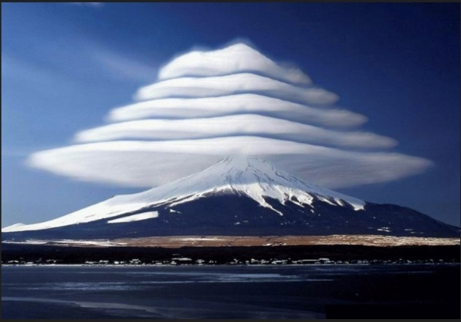

6

9
7
位置
8

10
コメント

11

12
追加
キャンセル
13

 | No | コンポーネント名 | テキスト |  | フォーマット | 備号
 |  |  | 日本語 | 英語
 | 1 | レイアウトタイトル | 写真追加 | Add Photo | ラベル
 | 2 | タイトルラベル | タイトル | Title | ラベル
 | 3 | タイトルテキストボックス | 《無し》 | 《Empty》 | テキストボックス
 | 4 | 写真ラベル | 写真 | Photo | ラベル
 | 5 | 写真を選択ボタン | 選択 | Select | ボタン
 | 6 | 写真表示 | 《無し》 | 《Empty》 | イメージ
 | 7 | 位置ラベル | 写真 | Photo | ラベル
 | 8 | 位置テキストボックス | 《無し》 | 《Empty》 | テキストボックス
 | 9 | 位置を選択ボタン | 《無し》 | 《Empty》 | ボタン
 | 10 | コメントラベル | コメント | Comment | ラベル
 | 11 | コメントテキストボックス | 《無し》 | 《Empty》 | テキストボックス
 | 12 | 追加ボタン | 追加 | Add | ボタン
 | 13 | キャンセルボタン | キャンセル | Cancel | ボタン

2. DL2.1 「写真の選択」ダイアログ

写真
1

写真を撮る
2

5
ギャラリーから選択
3

キャンセル
4

 | No | コンポーネント名 | テキスト |  | フォーマット | 備号
 |  |  | 日本語 | 英語
 | 1 | ダイアログタイトル | 写真 | Photo | テキスト
 | 2 | 写真を撮る | 写真を撮る | Take a new photo | ボタン
 | 3 | ギャラリーから選択 | ギャラリーから選択 | Choose from gallery | ボタン
 | 4 | キャンセル | キャンセル | Cancel | ボタン
 | 5 | ダイアログ | 《無し》 | 《Empty》 | ダイアログ

3. SC2.2 「写真変更」画面

写真変更
1

2
タイトル
3

4
写真
選択
5

6

9
7
位置
8

10
コメント

11

12
変更
削除
キャンセル
13

14

 | No | コンポーネント名 | テキスト |  | フォーマット | 備号
 |  |  | 日本語 | 英語
 | 1 | レイアウトタイトル | 写真追加 | Add Photo | ラベル
 | 2 | タイトルラベル | タイトル | Title | ラベル
 | 3 | タイトルテキストボックス | 《無し》 | 《Empty》 | テキストボックス
 | 4 | 写真ラベル | 写真 | Photo | ラベル
 | 5 | 写真を選択ボタン | 選択 | Select | ボタン
 | 6 | 写真表示 | 《無し》 | 《Empty》 | イメージ
 | 7 | 位置ラベル | 写真 | Photo | ラベル
 | 8 | 位置テキストボックス | 《無し》 | 《Empty》 | テキストボックス
 | 9 | 位置を選択ボタン | 《無し》 | 《Empty》 | ボタン
 | 10 | コメントラベル | コメント | Comment | ラベル
 | 11 | コメントテキストボックス | 《無し》 | 《Empty》 | テキストボックス
 | 12 | 変更ボタン | 変更 | Edit | ボタン
 | 13 | キャンセルボタン | キャンセル | Cancel | ボタン
 | 14 | 削除ボタン | 削除 | Delete | ボタン

4. SC2.3 「写真表示」画面

写真表示
1

2
タイトル
3

4
写真
選択
5

6

9
7
位置
8

10
コメント

11

12
変更
削除
閉じる
13

14

 | No | コンポーネント名 | テキスト |  | フォーマット | 備号
 |  |  | 日本語 | 英語
 | 1 | レイアウトタイトル | 写真追加 | Add Photo | ラベル
 | 2 | タイトルラベル | タイトル | Title | ラベル
 | 3 | タイトルテキストボックス | 《無し》 | 《Empty》 | テキストボックス | 変更不可能
 | 4 | 写真ラベル | 写真 | Photo | ラベル
 | 5 | 写真を選択ボタン | 選択 | Select | ボタン | クリック不可能
 | 6 | 写真表示 | 《無し》 | 《Empty》 | イメージ
 | 7 | 位置ラベル | 写真 | Photo | ラベル
 | 8 | 位置テキストボックス | 《無し》 | 《Empty》 | テキストボックス | 変更不可能
 | 9 | 位置を選択ボタン | 《無し》 | 《Empty》 | ボタン | クリック不可能
 | 10 | コメントラベル | コメント | Comment | ラベル
 | 11 | コメントテキストボックス | 《無し》 | 《Empty》 | テキストボックス | 変更不可能
 | 12 | 変更ボタン | 変更 | Edit | ボタン
 | 13 | 閉じるボタン | 閉じる | Close | ボタン
 | 14 | 削除ボタン | 削除 | Delete | ボタン

03.動画画面
1. SC2.0 「動画追加」画面

動画追加
1

2
タイトル
3

4
動画
選択
5

6

9
7
位置
8

10
コメント

11

12
追加
キャンセル
13

 | No | コンポーネント名 | テキスト |  | フォーマット | 備号
 |  |  | 日本語 | 英語
 | 1 | レイアウトタイトル | 動画追加 | Add Video | ラベル
 | 2 | タイトルラベル | タイトル | Title | ラベル
 | 3 | タイトルテキストボックス | 《無し》 | 《Empty》 | テキストボックス
 | 4 | 動画ラベル | 動画 | Video | ラベル
 | 5 | 動画を選択ボタン | 選択 | Select | ボタン
 | 6 | 動画表示 | 《無し》 | 《Empty》 | イメージ
 | 7 | 位置ラベル | 動画 | Video | ラベル
 | 8 | 位置テキストボックス | 《無し》 | 《Empty》 | テキストボックス
 | 9 | 位置を選択ボタン | 《無し》 | 《Empty》 | ボタン
 | 10 | コメントラベル | コメント | Comment | ラベル
 | 11 | コメントテキストボックス | 《無し》 | 《Empty》 | テキストボックス
 | 12 | 追加ボタン | 追加 | Add | ボタン
 | 13 | キャンセルボタン | キャンセル | Cancel | ボタン

2. DL2.1 「動画の選択」ダイアログ

動画
1

動画を撮る
2

5
ギャラリーから選択
3

キャンセル
4

 | No | コンポーネント名 | テキスト |  | フォーマット | 備号
 |  |  | 日本語 | 英語
 | 1 | ダイアログタイトル | 動画 | Video | テキスト
 | 2 | 動画を撮る | 動画を撮る | Record a new Video | ボタン
 | 3 | ギャラリーから選択 | ギャラリーから選択 | Choose from gallery | ボタン
 | 4 | キャンセル | キャンセル | Cancel | ボタン
 | 5 | ダイアログ | 《無し》 | 《Empty》 | ダイアログ

3. SC2.2 「動画変更」画面

動画変更
1

2
タイトル
3

4
動画
選択
5

6

9
7
位置
8

10
コメント

11

12
変更
削除
キャンセル
13

14

 | No | コンポーネント名 | テキスト |  | フォーマット | 備号
 |  |  | 日本語 | 英語
 | 1 | レイアウトタイトル | 動画追加 | Add Video | ラベル
 | 2 | タイトルラベル | タイトル | Title | ラベル
 | 3 | タイトルテキストボックス | 《無し》 | 《Empty》 | テキストボックス
 | 4 | 動画ラベル | 動画 | Video | ラベル
 | 5 | 動画を選択ボタン | 選択 | Select | ボタン
 | 6 | 動画表示 | 《無し》 | 《Empty》 | イメージ
 | 7 | 位置ラベル | 動画 | Video | ラベル
 | 8 | 位置テキストボックス | 《無し》 | 《Empty》 | テキストボックス
 | 9 | 位置を選択ボタン | 《無し》 | 《Empty》 | ボタン
 | 10 | コメントラベル | コメント | Comment | ラベル
 | 11 | コメントテキストボックス | 《無し》 | 《Empty》 | テキストボックス
 | 12 | 変更ボタン | 変更 | Edit | ボタン
 | 13 | キャンセルボタン | キャンセル | Cancel | ボタン
 | 14 | 削除ボタン | 削除 | Delete | ボタン

4. SC2.3 「動画表示」画面

動画表示
1

2
タイトル
3

4
動画
選択
5

6

9
7
位置
8

10
コメント

11

12
変更
削除
閉じる
13

14

 | No | コンポーネント名 | テキスト |  | フォーマット | 備号
 |  |  | 日本語 | 英語
 | 1 | レイアウトタイトル | 動画追加 | Add Video | ラベル
 | 2 | タイトルラベル | タイトル | Title | ラベル
 | 3 | タイトルテキストボックス | 《無し》 | 《Empty》 | テキストボックス | 変更不可能
 | 4 | 動画ラベル | 動画 | Video | ラベル
 | 5 | 動画を選択ボタン | 選択 | Select | ボタン | クリック不可能
 | 6 | 動画表示 | 《無し》 | 《Empty》 | イメージ
 | 7 | 位置ラベル | 動画 | Video | ラベル
 | 8 | 位置テキストボックス | 《無し》 | 《Empty》 | テキストボックス | 変更不可能
 | 9 | 位置を選択ボタン | 《無し》 | 《Empty》 | ボタン | クリック不可能
 | 10 | コメントラベル | コメント | Comment | ラベル
 | 11 | コメントテキストボックス | 《無し》 | 《Empty》 | テキストボックス | 変更不可能
 | 12 | 変更ボタン | 変更 | Edit | ボタン
 | 13 | 閉じるボタン | 閉じる | Close | ボタン
 | 14 | 削除ボタン | 削除 | Delete | ボタン

04.アカウント情報変更画面
1. SC4.0 「アカウント情報」画面

1

アカウント情報

2
名前
ディン ウン バク
3

5

4
生年月日
1999年01月01日
選択
6

7
性別
☑男 □女
8

9
アカウント
dinh.van.bac@gmail.com
10

11
パスワード
************
12

13
確認
キャンセル
14

 | No | コンポーネント名 | テキスト |  | フォーマット | 備号
 |  |  | 日本語 | 英語
 | 1 | レイアウトタイトル | アカウント情報 | Account Info | テキスト
 | 2 | 名前ラベル | 名前 | Name | テキスト
 | 3 | 名前テキストボックス | 《無し》 | 《Empty》 | テキストボックス
 | 4 | 生年月日ラベル | 生年月日 | Birthdate | テキスト
 | 5 | 生年月日テキスト | 《無し》 | 《Empty》 | テキストボックス
 | 6 | 生年月日を選択ボタン | 選択 | Select | ボタン
 | 7 | 性別ラベル | 性別 | Sex | テキスト
 | 8 | 性別テキスト | 《無し》 | 《Empty》 | ラジオボタン
 | 9 | アカウントラベル | アカウント | Account | テキスト
 | 10 | アカウントテキストボックス | 《無し》 | 《Empty》 | テキストボックス
 | 11 | パスワードラベル | パスワード | Password | テキスト
 | 12 | パスワードテキスト | 《無し》 | 《Empty》 | テキストボックス
 | 13 | アカウントを確認ボタン | 確認 | Confirm | ボタン
 | 14 | キャンセル | キャンセル | Cancel | ボタン

2. DL4.1 「生年月日」ダイアログ

1
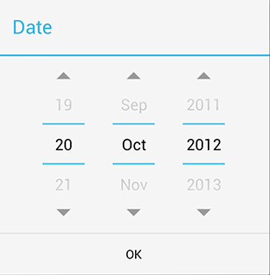
日付

4
2

3

 | No | コンポーネント名 | テキスト |  | フォーマット | 備号
 |  |  | 日本語 | 英語
 | 1 | ダイアログタイトル | 日付 | Date | ラベル
 | 2 | 日付の選択範囲 | 《無し》 | 《Empty》 | 日付の選択
 | 3 | OKボタン | OK | OK | ボタン
 | 4 | 生年月日ダイアログ範囲 | 《無し》 | 《Empty》 | ダイアログ

3. DL4.2 「確認結果」ダイアログ

チェック結果
Googleに接続できました。
2
1
3

 | No | コンポーネント名 | テキスト |  | フォーマット | 備号
 |  |  | 日本語 | 英語
 | 1 | 結果ダイアログ | 《無し》 | 《Empty》 | テキスト
 | 2 | ダイアログタイトル | チェック結果 | Check result | テキスト
 | 3 | ダイアログ内容 | Googleに接続できました。 | Connected to Google | テキスト
 |  |  | Googleに接続が失敗されました。 | Connect Fail | テキスト

05.位置を選択画面
1. SC5.0 位置を選択する画面

2

1
3

4

5

6

 | No | コンポーネント名 | テキスト |  | フォーマット | 備号
 |  |  | 日本語 | 英語
 | 1 | OKボタン | 《無し》 | 《Empty》 | イメージボタン
 | 2 | 探すテキストボックス | 《無し》 | 《Empty》 | テキストボックス
 | 3 | 探すボタン | 《無し》 | 《Empty》 | イメージボタン
 | 4 | 位置をGIMする | 《無し》 | 《Empty》 | イメージ
 | 5 | 現在位置 | 《無し》 | 《Empty》 | イメージ
 | 6 | 現在位置ボタン | 《無し》 | 《Empty》 | イメージボタン

画面遷移図
GPSカメラアプリー画面仕様書
プロジェクト名： | GPSCameraApp | 作成者： | ディン ウン バク | 日付： | 42258
プロジェクトマネジャー： | 山口 亮 | 承認者： | 山口 亮

SC4.0 位置を選択する画面

SC3.1 「動画を選択」ダイアログ
SC4.0 位置を選択する画面

SC4.0 アカウント情報画面
SC4.1 「生年月日」ダイアログ
SC4.2 「チェック結果」ダイアログ
SC3.3 動画を表示する画面
SC3.2 動画を変更する画面
SC3.1 「動画を選択」ダイアログ
SC3.0 動画を追加する画面

コメント
変更
キャンセル
動画
タイトル
位置
動画
動画を選択
削除
コメント
保存
キャンセル
動画を変更
タイトル
位置
動画
動画を選択
削除
コメント
追加
キャンセル
動画を追加
タイトル
位置
動画
動画を選択
動画
動画を録画
ギャラリーから選択
キャンセル
コメント
追加
キャンセル
動画を追加
タイトル
位置
動画
動画を選択
チェック
キャンセル
アカウント情報
dinh.van.bac@gmail.com
アカウント
パスワード
************
ディン ウン バク
名前
1999年01月01日
生年月日
選択
性別
☑男 □女
キャンセル
アカウント情報
dinh.van.bac@gmail.com
アカウント
パスワード
************
ディン ウン バク
名前
1999年01月01日
生年月日
選択
性別
☑男 □女
アカウント情報
dinh.van.bac@gmail.com
アカウント
パスワード
************
ディン ウン バク
名前
1999年01月01日
生年月日
選択
性別
☑男 □女
チェック結果
Googleに接続できました。

SC4.0 位置を選択する画面

SC1.0 メイン画面
SC1.0 メイン画面
SC1.0 メイン画面

SC4.0 位置を選択する画面
SC1.1 「メニュー」ダイアログ
SC1.0 メイン画面
SC1.2 言語設定ダイアログ

写真を追加
動画を追加
言語を設定
KMLインポート
KMLエクスポート
アカウント情報
拡張…
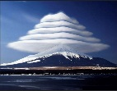

言語設定
English
日本語
キャンセル

SC2.3 写真を表示する画面
SC3.3 動画を表示する画面

SC2.1 「写真を選択」ダイアログ

コメント
変更
キャンセル
写真
タイトル
位置
写真
写真を選択
削除
コメント
保存
キャンセル
写真を変更
タイトル
位置
写真
写真を選択
削除
コメント
追加
キャンセル
写真を追加
タイトル
位置
写真
写真を選択
写真
写真を撮る
ギャラリーから選択
キャンセル
コメント
追加
キャンセル
写真を追加
タイトル
位置
写真
写真を選択

SC2.3 写真を表示する画面
SC2.2 写真を変更する画面
SC2.1 「写真を選択」ダイアログ
SC2.0 写真を追加する画面

SC1.0 メイン画面
SC1.0 メイン画面
SC1.0 メイン画面

